Sheet1
María Cristina Velázquez García 0224433
Luis Eduardo Robles Jiménez 0224969

 |  |  |  |  | Año | Valor
 | nper = | ? |  |  | 0 | $26,000.00 |  | 1. Se calcula el valor futuro para conocer nuestra deuda en el año 4.
 | r = | 12.00% | anual |  | 1 | -$182.00 |  | VF | $26,316.71 | (+/-)
 | ip = | 1.00% | mensual |  | 2 | -$182.00
 | m = | 12 |  |  | 3 | -$182.00 |  | 2. Se calcula en numero de pagos de 840 pesos que se necesitan para que se pague la deuda en ese punto.
 | Precio = | 26000 |  |  | 4 | -$182.00 |  | NPER | 37.77 |  | <- Son los periodos que tiene que hacer el pago de 840 pesos.
 |  |  |  |  | 5 | -$840.00
 |  |  |  |  | 6 | … |  | 3. Demostración
 |  |  |  |  | x | -$840.00
 |  |  |  |  |  |  |  |  | Tabla | 37 pagos | 38 pagos
 |  |  |  |  |  |  |  |  | 0 | 26000 | 26000
 |  |  |  |  |  |  |  |  | 1 | -182 | -182
 |  |  |  |  |  |  |  |  | 2 | -182 | -182
 |  |  |  |  |  |  |  |  | 3 | -182 | -182
 |  |  |  |  |  |  |  |  | 4 | -182 | -182
 |  |  |  |  |  |  |  |  | 5 | -840 | -840
 |  |  |  |  |  |  |  |  | 6 | -840 | -840
 |  |  |  |  |  |  |  |  | 7 | -840 | -840
 |  |  |  |  |  |  |  |  | 8 | -840 | -840
 |  |  |  |  |  |  |  |  | 9 | -840 | -840
 |  |  |  |  |  |  |  |  | 10 | -840 | -840
 |  |  |  |  |  |  |  |  | 11 | -840 | -840
 |  |  |  |  |  |  |  |  | 12 | -840 | -840
 |  |  |  |  |  |  |  |  | 13 | -840 | -840
 |  |  |  |  |  |  |  |  | 14 | -840 | -840
 |  |  |  |  |  |  |  |  | 15 | -840 | -840
 |  |  |  |  |  |  |  |  | 16 | -840 | -840
 |  |  |  |  |  |  |  |  | 17 | -840 | -840
 |  |  |  |  |  |  |  |  | 18 | -840 | -840
 |  |  |  |  |  |  |  |  | 19 | -840 | -840
 |  |  |  |  |  |  |  |  | 20 | -840 | -840
 |  |  |  |  |  |  |  |  | 21 | -840 | -840
 |  |  |  |  |  |  |  |  | 22 | -840 | -840
 |  |  |  |  |  |  |  |  | 23 | -840 | -840
 |  |  |  |  |  |  |  |  | 24 | -840 | -840
 |  |  |  |  |  |  |  |  | 25 | -840 | -840
 |  |  |  |  |  |  |  |  | 26 | -840 | -840
 |  |  |  |  |  |  |  |  | 27 | -840 | -840
 |  |  |  |  |  |  |  |  | 28 | -840 | -840
 |  |  |  |  |  |  |  |  | 29 | -840 | -840
 |  |  |  |  |  |  |  |  | 30 | -840 | -840
 |  |  |  |  |  |  |  |  | 31 | -840 | -840
 |  |  |  |  |  |  |  |  | 32 | -840 | -840
 |  |  |  |  |  |  |  |  | 33 | -840 | -840
 |  |  |  |  |  |  |  |  | 34 | -840 | -840
 |  |  |  |  |  |  |  |  | 35 | -840 | -840
 |  |  |  |  |  |  |  |  | 36 | -840 | -840
 |  |  |  |  |  |  |  |  | 37 | -840 | -840
 |  |  |  |  |  |  |  |  | 38 | -840 | -840
 |  |  |  |  |  |  |  |  | 39 | -840 | -840
 |  |  |  |  |  |  |  |  | 40 | -840 | -840
 |  |  |  |  |  |  |  |  | 41 | -840 | -840
 |  |  |  |  |  |  |  |  | 42 |  | -840
 |  |  |  |  |  |  |  |  | VNA | -$25,572.25 | -$26,125.32
 |  |  |  |  |  |  |  |  | VNA TOTAL | $427.75 | -$125.32 | <- Saldo a favor, se necesitan 38 pagos porque 37 no son suficientes.

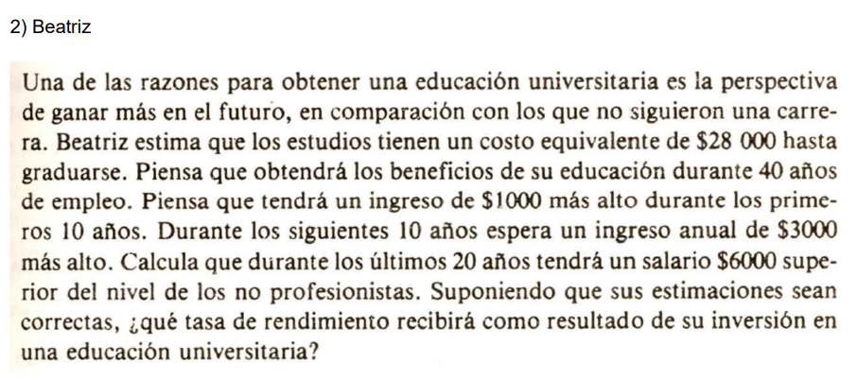

 | Año | Valor
 | 0 | -$28,000.00 |  | r = | 8.14% | anual |  | Dado que Beatriz desea conocer la tasa de rendimiento que le dio la inversión de su educación,
 | 1 | $1,000.00 |  | VNA = | $28,000.00 |  |  | quiere decir que los flujos de sus 40 años son equivalentes a lo que le costó estudiar.
 | 2 | $1,000.00 |  | VNA TOTAL = | $0.00 |  |  | O sea que, el VNA debe ser lo mismo que su inversión inicial y VNA TOTAL debe ser $0.
 | 3 | $1,000.00 |  |  |  |  |  | Se aplica una búsqueda de objetivo de la siguiente forma:
 | 4 | $1,000.00
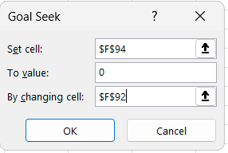
 | 5 | $1,000.00
 | 6 | $1,000.00
 | 7 | $1,000.00
 | 8 | $1,000.00
 | 9 | $1,000.00
 | 10 | $1,000.00
 | 11 | $3,000.00
 | 12 | $3,000.00
 | 13 | $3,000.00
 | 14 | $3,000.00 |  |  |  |  |  | Lo cuál concluye con un valor del 8.14% anual de taza de interés.
 | 15 | $3,000.00
 | 16 | $3,000.00
 | 17 | $3,000.00
 | 18 | $3,000.00
 | 19 | $3,000.00
 | 20 | $3,000.00
 | 21 | $6,000.00
 | 22 | $6,000.00
 | 23 | $6,000.00
 | 24 | $6,000.00
 | 25 | $6,000.00
 | 26 | $6,000.00
 | 27 | $6,000.00
 | 28 | $6,000.00
 | 29 | $6,000.00
 | 30 | $6,000.00
 | 31 | $6,000.00
 | 32 | $6,000.00
 | 33 | $6,000.00
 | 34 | $6,000.00
 | 35 | $6,000.00
 | 36 | $6,000.00
 | 37 | $6,000.00
 | 38 | $6,000.00
 | 39 | $6,000.00
 | 40 | $6,000.00

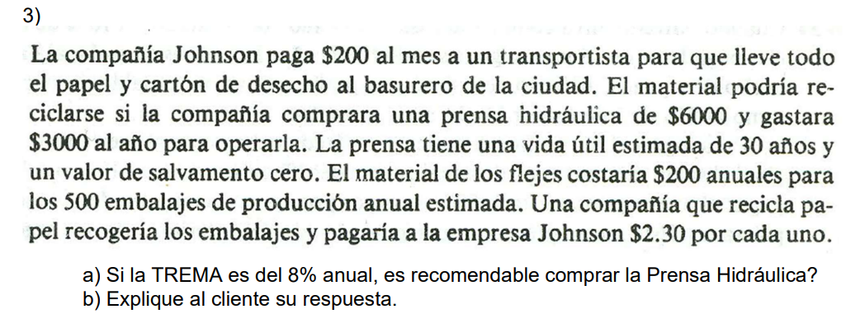

 |  | TREMA | 8%
 |  |  |  |  |  |  | Al año ganarían por reciclar |  |  | $1,150.00
 | Al año lo que le pagan al trnsportista es: |  |  |  | 2400
 | Caso actual |  |  |  |  |  | Con prensa
 |  | Costo | Costo |  |  |  |  |  | Costos | Costos | Ganancia
 | Año | transporte | material | Total |  |  | Año | Costo inicial | operación | material | embalajes | TOTAL
 | 0 | 0.00 | 0.00 | 0.00 |  |  | 0 | (6,000.00) | 0.00 | 0.00 | 0.00 | (6,000.00)
 | 1 | (2,400.00) | (200.00) | (2,600.00) |  |  | 1 | 0.00 | (3,000.00) | (200.00) | 1,150.00 | (2,050.00)
 | 2 | (2,400.00) | (200.00) | (2,600.00) |  |  | 2 | 0.00 | (3,000.00) | (200.00) | 1,150.00 | (2,050.00)
 | 3 | (2,400.00) | (200.00) | (2,600.00) |  |  | 3 | 0.00 | (3,000.00) | (200.00) | 1,150.00 | (2,050.00)
 | 4 | (2,400.00) | (200.00) | (2,600.00) |  |  | 4 | 0.00 | (3,000.00) | (200.00) | 1,150.00 | (2,050.00)
 | 5 | (2,400.00) | (200.00) | (2,600.00) |  |  | 5 | 0.00 | (3,000.00) | (200.00) | 1,150.00 | (2,050.00)
 | 6 | (2,400.00) | (200.00) | (2,600.00) |  |  | 6 | 0.00 | (3,000.00) | (200.00) | 1,150.00 | (2,050.00)
 | 7 | (2,400.00) | (200.00) | (2,600.00) |  |  | 7 | 0.00 | (3,000.00) | (200.00) | 1,150.00 | (2,050.00)
 | 8 | (2,400.00) | (200.00) | (2,600.00) |  |  | 8 | 0.00 | (3,000.00) | (200.00) | 1,150.00 | (2,050.00)
 | 9 | (2,400.00) | (200.00) | (2,600.00) |  |  | 9 | 0.00 | (3,000.00) | (200.00) | 1,150.00 | (2,050.00)
 | 10 | (2,400.00) | (200.00) | (2,600.00) |  |  | 10 | 0.00 | (3,000.00) | (200.00) | 1,150.00 | (2,050.00)
 | 11 | (2,400.00) | (200.00) | (2,600.00) |  |  | 11 | 0.00 | (3,000.00) | (200.00) | 1,150.00 | (2,050.00)
 | 12 | (2,400.00) | (200.00) | (2,600.00) |  |  | 12 | 0.00 | (3,000.00) | (200.00) | 1,150.00 | (2,050.00)
 | 13 | (2,400.00) | (200.00) | (2,600.00) |  |  | 13 | 0.00 | (3,000.00) | (200.00) | 1,150.00 | (2,050.00)
 | 14 | (2,400.00) | (200.00) | (2,600.00) |  |  | 14 | 0.00 | (3,000.00) | (200.00) | 1,150.00 | (2,050.00)
 | 15 | (2,400.00) | (200.00) | (2,600.00) |  |  | 15 | 0.00 | (3,000.00) | (200.00) | 1,150.00 | (2,050.00)
 | 16 | (2,400.00) | (200.00) | (2,600.00) |  |  | 16 | 0.00 | (3,000.00) | (200.00) | 1,150.00 | (2,050.00)
 | 17 | (2,400.00) | (200.00) | (2,600.00) |  |  | 17 | 0.00 | (3,000.00) | (200.00) | 1,150.00 | (2,050.00)
 | 18 | (2,400.00) | (200.00) | (2,600.00) |  |  | 18 | 0.00 | (3,000.00) | (200.00) | 1,150.00 | (2,050.00)
 | 19 | (2,400.00) | (200.00) | (2,600.00) |  |  | 19 | 0.00 | (3,000.00) | (200.00) | 1,150.00 | (2,050.00)
 | 20 | (2,400.00) | (200.00) | (2,600.00) |  |  | 20 | 0.00 | (3,000.00) | (200.00) | 1,150.00 | (2,050.00)
 | 21 | (2,400.00) | (200.00) | (2,600.00) |  |  | 21 | 0.00 | (3,000.00) | (200.00) | 1,150.00 | (2,050.00)
 | 22 | (2,400.00) | (200.00) | (2,600.00) |  |  | 22 | 0.00 | (3,000.00) | (200.00) | 1,150.00 | (2,050.00)
 | 23 | (2,400.00) | (200.00) | (2,600.00) |  |  | 23 | 0.00 | (3,000.00) | (200.00) | 1,150.00 | (2,050.00)
 | 24 | (2,400.00) | (200.00) | (2,600.00) |  |  | 24 | 0.00 | (3,000.00) | (200.00) | 1,150.00 | (2,050.00)
 | 25 | (2,400.00) | (200.00) | (2,600.00) |  |  | 25 | 0.00 | (3,000.00) | (200.00) | 1,150.00 | (2,050.00)
 | 26 | (2,400.00) | (200.00) | (2,600.00) |  |  | 26 | 0.00 | (3,000.00) | (200.00) | 1,150.00 | (2,050.00)
 | 27 | (2,400.00) | (200.00) | (2,600.00) |  |  | 27 | 0.00 | (3,000.00) | (200.00) | 1,150.00 | (2,050.00)
 | 28 | (2,400.00) | (200.00) | (2,600.00) |  |  | 28 | 0.00 | (3,000.00) | (200.00) | 1,150.00 | (2,050.00)
 | 29 | (2,400.00) | (200.00) | (2,600.00) |  |  | 29 | 0.00 | (3,000.00) | (200.00) | 1,150.00 | (2,050.00)
 | 30 | (2,400.00) | (200.00) | (2,600.00) |  |  | 30 | 0.00 | (3,000.00) | (200.00) | 1,150.00 | (2,050.00)
 |  |  |  | VNA | ($29,270.24) |  |  |  |  |  |  | VNA | ($23,078.46)
 |  |  |  | VNA TOTAL | ($29,270.24) |  |  |  |  |  |  | VNA TOTAL | ($29,078.46)

 | Antes de tomar cualquier decisión, se analizaron ambas situaciones (con y sin prensa) en un período de 30 años, ya que es el tiempo que duraría la prensa.
 | En el caso de no tener la prensa, se pagarían $2400 anuales por costos de transporte y $200 por costos de material, pero no necesitaríamos hacer la inversión inicial que se requiere en caso de comprarse la prensa hidráulica.
 | En caso de comprar la prensa, se tendrían que pagar $200 anuales por material, $3000 anual por mantenimiento de la prensa y se tendría una ganancia anual aproximada de $1150, ya que se estima que se generan 500 embalajes anuales.
 | Se usa el VNA y VNA total, para poder ver cuánto dinero sería el total de los 30 años de inversión en ambos casos al día de hoy.
 | Con el VNA TOTAL consideramos también los gastos generados por la inversión inicial que se necesita para comprar la prensa.
 | Los números lo que demuestran, es que es mejor opción comprar la prensa ya que te permite minimizar los gastos anuales debido a las ganancias generadas al reciclar los embalajes y al evitar los costos del transporte, también es importante ver que incluso
 | con la inversión inicial de $6000, la cantidad de dinero necesaria para continuar con las operaciones durante los próximos 30 años es menor al tener la prensa que en caso de no tenerla.

 | Por ello, es recomendable que si compren la prensa.

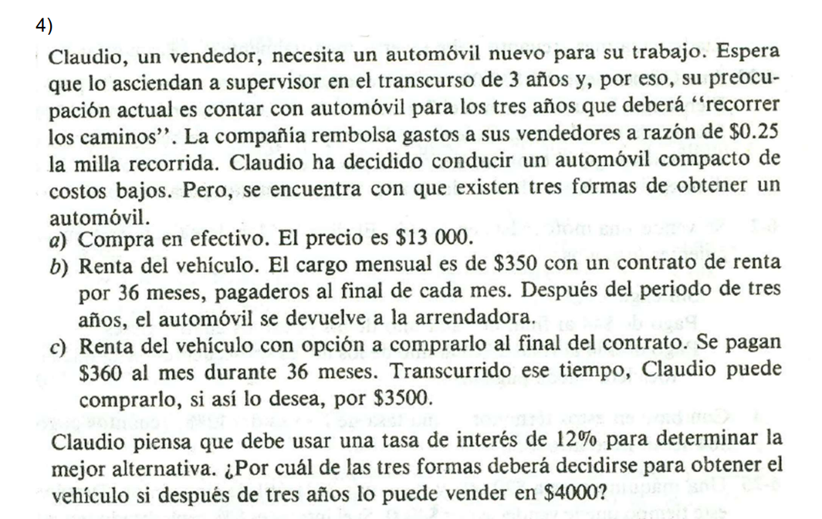

 |  |  | TREMA = | 12% |  | m= | 12 |  |  | ip= | 1%
 | Método 1 | a) |  |  | Método 2 | b) |  | Método 3 | c)
 |  |  |  |  |  |  |  |  |  |  |  | En caso de comprarlo | En caso de no comprarlo
 |  | Meses | Costo |  | Meses | Costo |  | Meses | Costo mensual | Precio de compra | Precio de venta | Total | Total
 |  | 0 | ($13,000.00) |  | 0 | $0.00 |  | $0.00 | $0.00 | $0.00 | $0.00 | $0.00 | $0.00
 |  | 1 | $0.00 |  | 1 | ($350.00) |  | $1.00 | ($360.00) | $0.00 | $0.00 | ($360.00) | ($360.00)
 |  | 2 | $0.00 |  | 2 | ($350.00) |  | $2.00 | ($360.00) | $0.00 | $0.00 | ($360.00) | ($360.00)
 |  | 3 | $0.00 |  | 3 | ($350.00) |  | $3.00 | ($360.00) | $0.00 | $0.00 | ($360.00) | ($360.00)
 |  | 4 | $0.00 |  | 4 | ($350.00) |  | $4.00 | ($360.00) | $0.00 | $0.00 | ($360.00) | ($360.00)
 |  | 5 | $0.00 |  | 5 | ($350.00) |  | $5.00 | ($360.00) | $0.00 | $0.00 | ($360.00) | ($360.00)
 |  | 6 | $0.00 |  | 6 | ($350.00) |  | $6.00 | ($360.00) | $0.00 | $0.00 | ($360.00) | ($360.00)
 |  | 7 | $0.00 |  | 7 | ($350.00) |  | $7.00 | ($360.00) | $0.00 | $0.00 | ($360.00) | ($360.00)
 |  | 8 | $0.00 |  | 8 | ($350.00) |  | $8.00 | ($360.00) | $0.00 | $0.00 | ($360.00) | ($360.00)
 |  | 9 | $0.00 |  | 9 | ($350.00) |  | $9.00 | ($360.00) | $0.00 | $0.00 | ($360.00) | ($360.00)
 |  | 10 | $0.00 |  | 10 | ($350.00) |  | $10.00 | ($360.00) | $0.00 | $0.00 | ($360.00) | ($360.00)
 |  | 11 | $0.00 |  | 11 | ($350.00) |  | $11.00 | ($360.00) | $0.00 | $0.00 | ($360.00) | ($360.00)
 |  | 12 | $0.00 |  | 12 | ($350.00) |  | $12.00 | ($360.00) | $0.00 | $0.00 | ($360.00) | ($360.00)
 |  | 13 | $0.00 |  | 13 | ($350.00) |  | $13.00 | ($360.00) | $0.00 | $0.00 | ($360.00) | ($360.00)
 |  | 14 | $0.00 |  | 14 | ($350.00) |  | $14.00 | ($360.00) | $0.00 | $0.00 | ($360.00) | ($360.00)
 |  | 15 | $0.00 |  | 15 | ($350.00) |  | $15.00 | ($360.00) | $0.00 | $0.00 | ($360.00) | ($360.00)
 |  | 16 | $0.00 |  | 16 | ($350.00) |  | $16.00 | ($360.00) | $0.00 | $0.00 | ($360.00) | ($360.00)
 |  | 17 | $0.00 |  | 17 | ($350.00) |  | $17.00 | ($360.00) | $0.00 | $0.00 | ($360.00) | ($360.00)
 |  | 18 | $0.00 |  | 18 | ($350.00) |  | $18.00 | ($360.00) | $0.00 | $0.00 | ($360.00) | ($360.00)
 |  | 19 | $0.00 |  | 19 | ($350.00) |  | $19.00 | ($360.00) | $0.00 | $0.00 | ($360.00) | ($360.00)
 |  | 20 | $0.00 |  | 20 | ($350.00) |  | $20.00 | ($360.00) | $0.00 | $0.00 | ($360.00) | ($360.00)
 |  | 21 | $0.00 |  | 21 | ($350.00) |  | $21.00 | ($360.00) | $0.00 | $0.00 | ($360.00) | ($360.00)
 |  | 22 | $0.00 |  | 22 | ($350.00) |  | $22.00 | ($360.00) | $0.00 | $0.00 | ($360.00) | ($360.00)
 |  | 23 | $0.00 |  | 23 | ($350.00) |  | $23.00 | ($360.00) | $0.00 | $0.00 | ($360.00) | ($360.00)
 |  | 24 | $0.00 |  | 24 | ($350.00) |  | $24.00 | ($360.00) | $0.00 | $0.00 | ($360.00) | ($360.00)
 |  | 25 | $0.00 |  | 25 | ($350.00) |  | $25.00 | ($360.00) | $0.00 | $0.00 | ($360.00) | ($360.00)
 |  | 26 | $0.00 |  | 26 | ($350.00) |  | $26.00 | ($360.00) | $0.00 | $0.00 | ($360.00) | ($360.00)
 |  | 27 | $0.00 |  | 27 | ($350.00) |  | $27.00 | ($360.00) | $0.00 | $0.00 | ($360.00) | ($360.00)
 |  | 28 | $0.00 |  | 28 | ($350.00) |  | $28.00 | ($360.00) | $0.00 | $0.00 | ($360.00) | ($360.00)
 |  | 29 | $0.00 |  | 29 | ($350.00) |  | $29.00 | ($360.00) | $0.00 | $0.00 | ($360.00) | ($360.00)
 |  | 30 | $0.00 |  | 30 | ($350.00) |  | $30.00 | ($360.00) | $0.00 | $0.00 | ($360.00) | ($360.00)
 |  | 31 | $0.00 |  | 31 | ($350.00) |  | $31.00 | ($360.00) | $0.00 | $0.00 | ($360.00) | ($360.00)
 |  | 32 | $0.00 |  | 32 | ($350.00) |  | $32.00 | ($360.00) | $0.00 | $0.00 | ($360.00) | ($360.00)
 |  | 33 | $0.00 |  | 33 | ($350.00) |  | $33.00 | ($360.00) | $0.00 | $0.00 | ($360.00) | ($360.00)
 |  | 34 | $0.00 |  | 34 | ($350.00) |  | $34.00 | ($360.00) | $0.00 | $0.00 | ($360.00) | ($360.00)
 |  | 35 | $0.00 |  | 35 | ($350.00) |  | $35.00 | ($360.00) | $0.00 | $0.00 | ($360.00) | ($360.00)
 |  | 36 | $4,000.00 |  | 36 | ($350.00) |  | $36.00 | ($360.00) | ($3,500.00) | $4,000.00 | $140.00 | ($360.00)
 | VNA |  | $2,795.70 |  |  | ($10,537.63) |  |  |  |  |  | ($10,489.24) | ($10,838.70)
 | VNA TOTAL |  | ($10,204.30) |  |  | ($10,537.63) |  |  |  |  |  | ($10,489.24) | ($10,838.70)

 | El resultado más barato para el cliente es la opción a en la cual compra el auto de inicio, ya que si pasamos al presente el valor, es el caso en el que gasta menos.

